상품제안서
이노젠 M4 프리미엄 미니 마사지건 | 상품코드: F23060

 |  |  |  |  |  |  | 02-412-0044 | www.easy1.co.kr
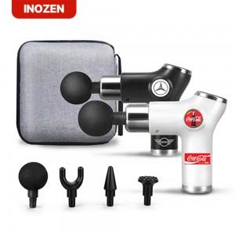

【상세/제작정보】 | <p>​</p><p>&nbsp;​​ ​&nbsp;</p>

【인쇄/포장옵션】 | 실크 / 포장지포장

【공급단가】 | 수량 | 50~ | 100~ | 500~ | 1,000~ | 2,000~
*VAT별도 | 단가 | 15,960원 | 15,690원 | 15,290원 | 15,020원 | 14,630원

【상품 URL】 | http://www.easy1.co.kr/src/goods_detail.php?gdno=23060

